4-1-4. 最小膜厚 (Ca数との関係)
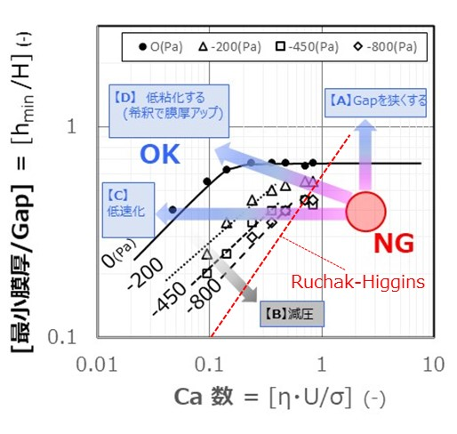
AndanTEC 浜本 伸夫 塗工ウェビナー演習20221028 ver1 |  |  | スロットダイを中心としたウェット塗工における欠陥対策と条件適正化

4-1-4. 最小膜厚 (Ca数との関係)
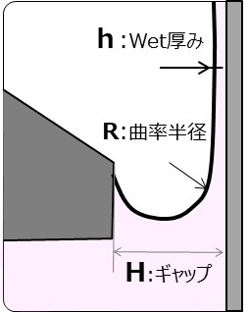
 | 最小膜厚
 | (hmin /H) ＝ 0.67・Ca 2/3 …4)

 | キャピラリー数
 | Ca = [η・U/σ] = [η・U/R]/[σ/R]
 |  | ~[粘性応力]/[毛細管力] …5)

最小膜厚の試算 |  |  | 入力 |  | SI単位 |  | 計算結果
 | 粘度 |  | 10 | (mPas)＝(ｃP) | 1.0E-02 | (Pas) |  | 指数表示 |  | 数値表示
 | 表面張力 |  | 30 | (mN/m)＝(dyn/cm) | 3.0E-02 | (N/m) | Ca数 | 2.8E-01 | (-) | 0.3 | (-)
Excel(4)
 | 塗工速度 |  | 50 | (ｍ/分) | 8.3E-01 | (m/sec) | 最小膜厚 | 4.3E+01 | (μm) | 43 | (μm)
 |  |  |  |  |  |  |  | Ruchak-Higgins式
 | ダイ・ギャップ H |  | 150 | (μm) | 1.5E-04 | (m) | [最小膜厚/Gap] | 2.9E-01 | (-) | 0.29 | (-)

 |  |  | Ca | (hmin /H)
 |  |  | 0.1 | 0.14
 |  |  | 0.2 | 0.23
 |  |  | 0.5 | 0.42
 |  |  | 1.0 | 0.67
 |  |  | 2.0 | 1.06
 |  |  | 5.0 | 1.96
 |  |  | 10.0 | 3.11

